Berechnung
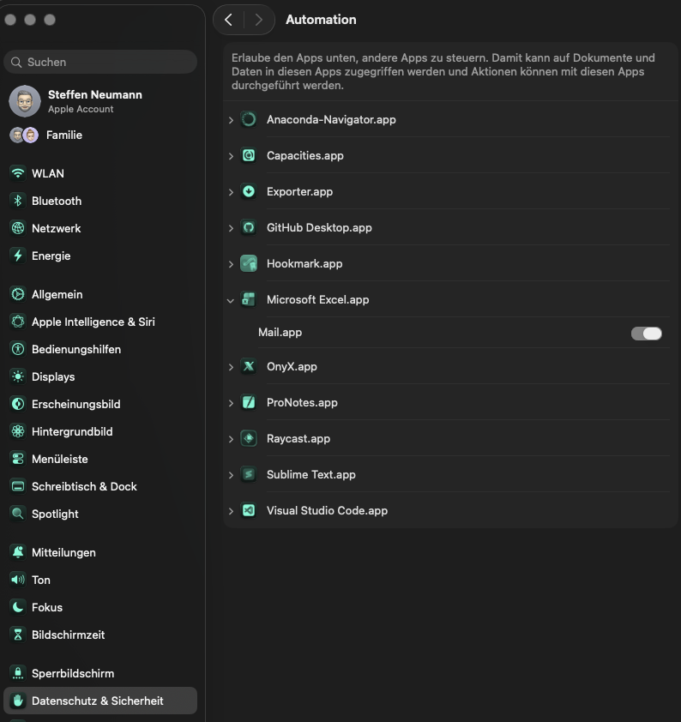
 | Grund zum Absprung
Einstellungen | Anderer Dienst war schneller
 | Angehörige übernimmt selbst
Legen sie die Quelle der E-Mails fest: | Benötigt 24h-Kraft
 | Doppelter Lead
Pfad der E-Mail Datei | Falsches Gebiet
"'/Users/steffen/Documents/GitHub/Excel Leads/Mails'" | Hat sich erledigt
/Users/maghrebikarim/Library/CloudStorage/OneDrive-VitalisSeniorendienst/Vitalis Seniorendienst/VDS-Workspace/Leads' | Hatte bereits jemanden
Oder: | Im Krankenhaus
 | Kein Bedarf
Name MailBox (Outlook nur die klassische Variante) | Kein weiterer Kontakt gewünscht
 | Kunde meldet sich bei Bedarf
 | Machen alles selber
Name des E-Mail Postfaches | meldet sich wieder
 | Möchte noch überlegen
 | Nicht erreicht
 | Noch kein Pflegegrad
 | Nummer falsch
 | Pflegeheim
 | Sich für einen anderen Dienstleister entschieden
 | Sucht betreutes Wohnen
 | Sucht Tagespflege
 | Weggezogen
 | Wollte sich nur informieren
 | Zu langsam
 | Zu teuer

